99
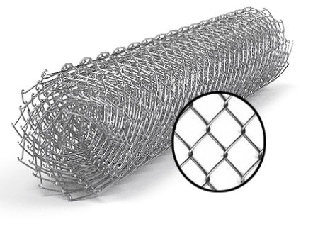
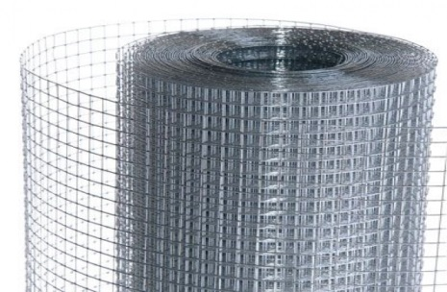
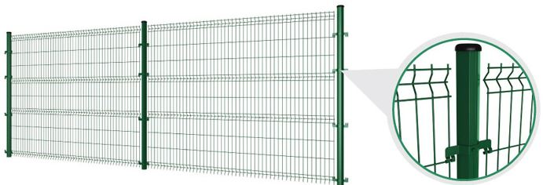
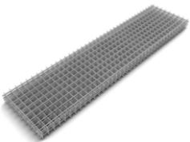
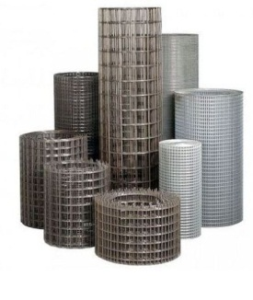
 |  |  |  |  |  |  |  |  |  | г.Харьков Ул.Енакиевская 8
Р/счет | 26005023148201 |  |  |  |  |  |  |  |  | Тел/моб. 067-577-52-84
Банк | «АЛЬФА-БАНК» |  |  |  |  |  |  |  |  | Тел/факс 057 757-18-55
МФО | 300346 |  |  |  |  |  |  |  |  | e-mail: ruslan.slpv@ukr.net
Код | 3073307615 |  |  |  |  |  |  |  |  | ochagh.com.ua
ИНН | 307330761 |  |  |  |  |  |  |  |  | С Ув. Руслан Иванович

Фізична особа-підприємець -Солопов Руслан Иванович
согласования договорной оптовой цены

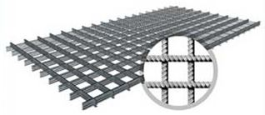
Наименование продукции |  | Код УКТ ВЭД | наименование | размер ячейки. Мм | кол-во прутков | Ø диаметр проволоки Мм | размер секции мм. | площадь секции М² | цена за секцию/рулон с учетом НДС(Розница) | цена за секцию/рулон с учетом НДС(ОПТ)
 |  |  | сетка кладочная ВР | 50х50 | 5*28 | Ø 2,35 | 2000х380 | 0.76 |  | 18.95
 |  |  |  | Сетка Кладочная ХДА
 |  |  | Сетка кладочная ХДА | 65х65 | 14*28 | Ø 3,6 | 2000х1000 | 2.0 | 105.62 | 92 | 4.48 | 20.5
 |  |  | Сетка кладочная ХДА | 110Х110 | 8*16 | Ø 3,6 | 2000х1000 | 2.0 | 60.35 | 52 | 2.56 | 20.5
 |  |  | Сетка кладочная ХДА | 170Х170 | 6*12 | Ø 3,6 | 2000х1000 | 2.0 | 45.26 | 39 | 1.92 | 20.5
 |  |  | Сетка кладочная ХДА | 50х50 | 36х18 | Ø 4 | 1000х2000 | 2.0 | 168.04 | 146 | 7.128 | 20.5
 |  |  | Сетка кладочная ХДА | 100х100 | 18х9 | Ø 4 | 1000х2000 | 2.0 | 84.02 | 73 | 3.564 | 20.5
 |  |  | Сетка кладочная ХДА | 150х150 | 13х7 | Ø 4 | 1000х2000 | 2.0 | 63.02 | 55 | 2.673 | 20.5
 |  |  | Сетка кладочная ХДА | 110Х110 | 8*16 | Ø 4,6 | 2000х1000 | 2.0 | 98.45 | 86 | 4.176 | 20.5
 |  |  | Сетка кладочная ХДА | 170Х170 | 6*12 | Ø 4,6 | 2000х1000 | 2.0 | 73.84 | 64 | 3.132 | 20.5
 |  |  | Сетка кладочная ХДА | 100х100 | 18х9 | Ø 5 | 1000х2000 | 2 | 131.55 | 114 | 5.58 | 20.5
 |  |  | Сетка кладочная ХДА | 150х150 | 13х7 | Ø 5 | 1000х2000 | 2 | 98.66 | 86 | 4.185 | 20.5

 |  |  |  |  |  |  |  |  | Кладочная
 |  |  |  |  |  |  |  | Диам. проволоки мм. | Цена металла | Стоимость переработки

 |  |  |  |  |  |  |  | 4 | 16.5 | 4
 |  |  |  |  |  |  |  | 5 | 16.5 | 4

